Баг-репорты
ID | Название БР | Приоритет | Предусловия | Шаги воспроизведения | Ожидаемый результат | Фактический результат | Окружение | Скриншот ОР | Скриншот ФР
B1 | Раскрыт выпадающий список Требования к заказу при выборе тарифа Повседневный | Незначительный | 1. Перейти на тестовый стенд 2. Ввести в поле Откуда "Хамовнический вал, 18" 3. Ввести в поле Куда "Усачева, 3" 4. Выбрать режим Свой 5. Выбрать вид транспорта Каршеринг 6. Нажать на кнопку Забронировать | 1. Пролистать вниз к списку Требования к заказу. | Для тарифа Повседневный список свернут. | Список раскрыт | Яндекс Браузер 800х600 Firefox 1920x1080 |  | 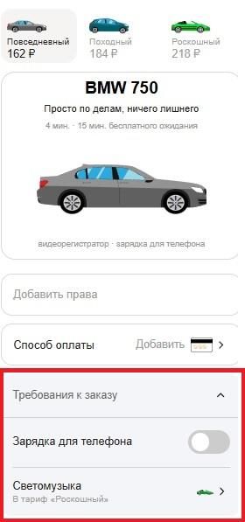
B2 | Некорректное направление иконок автомобилей на карте | Незначительный | 1. Перейти на тестовый стенд 2. Ввести в поле Откуда "Хамовнический вал, 18" 3. Ввести в поле Куда "Усачева, 3" 4. Выбрать режим Свой 5. Выбрать вид транспорта Каршеринг 6. Нажать на кнопку Забронировать | 1. Найти иконки автомобилей на карте | Иконки автомобилей направлены в сторону фактического движения. | Иконки автомобилей направлены на север | Яндекс Браузер 800х600 Firefox 1920x1080 | 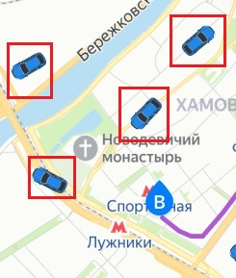
B3 | Не выбирается ближайший автомобиль при выборе тарифа | Критический | 1. Перейти на тестовый стенд 2. Ввести в поле Откуда "Хамовнический вал, 18" 3. Ввести в поле Куда "Усачева, 3" 4. Выбрать режим Свой 5. Выбрать вид транспорта Каршеринг | 1. Нажать на кнопку Забронировать | Выбран ближайший автомобиль. Иконка выбранного автомобиля увеличивается, над иконкой появляется плашка с маркой автомобиля. | Автомобиль не выбран. | Яндекс Браузер 800х600 Firefox 1920x1080 | 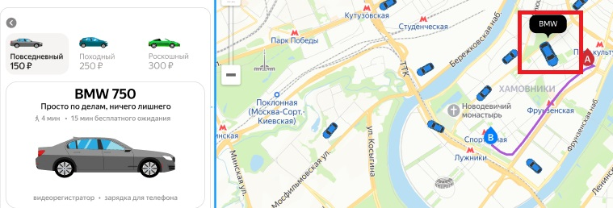
B4 | Невозможно выбрать другой автомобиль по нажатию на иконку на карте | Критический | 1. Перейти на тестовый стенд 2. Ввести в поле Откуда "Хамовнический вал, 18" 3. Ввести в поле Куда "Усачева, 3" 4. Выбрать режим Свой 5. Выбрать вид транспорта Каршеринг 6. Нажать на кнопку Забронировать | 1. Найти иконки автомобилей на карте. 2. Нажать на любую иконку. | Иконка выбранного автомобиля увеличивается, над иконкой появляется плашка с маркой автомобиля. | Невозможно выбрать автомобиль при нажатии на иконку на карте. | Яндекс Браузер 800х600 Firefox 1920x1080
B5 | Не отобрадаются иконки автомобилей других тарифов при выбранном тарифе. | Критический | 1. Перейти на тестовый стенд 2. Ввести в поле Откуда "Хамовнический вал, 18" 3. Ввести в поле Куда "Усачева, 3" 4. Выбрать режим Свой 5. Выбрать вид транспорта Каршеринг 6. Нажать на кнопку Забронировать | 1. Найти иконки автомобилей на карте. | Авто других тарифов отображаются на карте в виде иконок. | Не отображаются иконки авто других тарифов. | Яндекс Браузер 800х600 Firefox 1920x1080
B6 | Не отображаются последние четыре цифры номера карты после привязки в окне выбора способа оплаты | Критический | 1. Перейти на тестовый стенд 2. Ввести в поле Откуда "Хамовнический вал, 18" 3. Ввести в поле Куда "Усачева, 3" 4. Выбрать режим Свой 5. Выбрать вид транспорта Каршеринг 6. Нажать на кнопку Забронировать | 1. Привязать карту в поле Способ оплаты. 2. Нажать на поле Способ оплаты | В окне выбора способа оплаты отображаются последние четыре цифры номера карты | Отображается слово Карта | Яндекс Браузер 800х600 Firefox 1920x1080 | 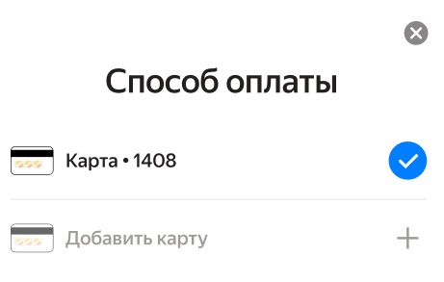 | 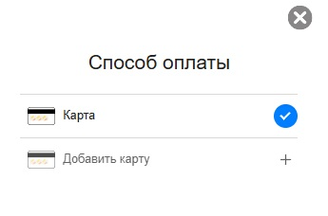
B7 | Неверный текст кнопки Забронировать при заполненых полях адресов, способа оплаты и пустом поле Права | Желательный | 1. Перейти на тестовый стенд 2. Ввести в поле Откуда "Хамовнический вал, 18" 3. Ввести в поле Куда "Усачева, 3" 4. Выбрать режим Свой 5. Выбрать вид транспорта Каршеринг 6. Нажать на кнопку Забронировать | 1. Оставить поле Права пустым. 2. Добавить карту в Способ оплаты. | Текст на кнопке бронирования "Добавить права и забронировать. Маршрут составит .. км и займет .. мин" | Текст на кнопке "Ввести права и забронировать. Маршрут составит .. км и займет .. мин" | Яндекс Браузер 800х600 Firefox 1920x1080
B8 | Пропадает форма бронирования каршеринга при удалении адресов | Критический | 1. Перейти на тестовый стенд 2. Ввести в поле Откуда "Хамовнический вал, 18" 3. Ввести в поле Куда "Усачева, 3" 4. Выбрать режим Свой 5. Выбрать вид транспорта Каршеринг 6. Нажать на кнопку Забронировать | 1. Очистить поле Откуда 2. Очистить поле Куда | Текст на кнопке бронирования "Добавить права и забронировать" | Форма бронирования каршеринга исчезает. Поля Откуда и Куда подсвечиваются красным. Возникает ошибка "Введите адрес". | Яндекс Браузер 800х600 Firefox 1920x1080
B9 | В поле номер карты можно ввести больше 12 символов | Желательный | 1. Перейти на тестовый стенд 2. Ввести в поле Откуда "Хамовнический вал, 18" 3. Ввести в поле Куда "Усачева, 3" 4. Выбрать режим Свой 5. Выбрать вид транспорта Каршеринг 6. Нажать на кнопку Забронировать | 1. Нажать на поле Способ оплаты 2. Нажать на кнопку Добавить карту. 3. Заполнить поле значением 1234567890123 (13 символов) | В поле Номер карты нельзя ввести больше 12 символов | В поле Номер карты можно ввести больше 12 символов | Firefox 1920x1080
B10 | Не проставляются пробелы между nnnn в номере карты автоматически | Желательный | 1. Перейти на тестовый стенд 2. Ввести в поле Откуда "Хамовнический вал, 18" 3. Ввести в поле Куда "Усачева, 3" 4. Выбрать режим Свой 5. Выбрать вид транспорта Каршеринг 6. Нажать на кнопку Забронировать | 1. Нажать на поле Способ оплаты 2. Нажать на кнопку Добавить карту. 3. Заполнить поле значением 123456789012 4. Снять фокус с поля Номер карты | Номер карты приобретает вид 1234 5678 9012 | Номер карты остается 123456789012 | Firefox 1920x1080
B11 | Можно повторно привязать существующую карту | Критический | 1. Перейти на тестовый стенд 2. Ввести в поле Откуда "Хамовнический вал, 18" 3. Ввести в поле Куда "Усачева, 3" 4. Выбрать режим Свой 5. Выбрать вид транспорта Каршеринг 6. Нажать на кнопку Забронировать | 1. Нажать на поле Способ оплаты 2. Нажать на кнопку Добавить карту. 3. Заполнить поле значением 1234 5678 9012 4. Заполнить поле Код значением 12. 5. Нажать кнопку привязать. 6. Нажать на поле Способ оплаты 7. Нажать на кнопку Добавить карту 8. Заполнить поле значением 123456789012 9. Заполнить поле Код значением 12. | Кнопка Привязать неактивна | Кнопка Привязать активна. По нажатию кнопки Привязать карта повторно добавляется в качестве Способа оплаты. | Firefox 1920x1080
B12 | Не работает кнопка бронирования при заполнении адресов, способа оплаты и пустом поле Права | Критический | 1. Перейти на тестовый стенд 2. Ввести в поле Откуда "Хамовнический вал, 18" 3. Ввести в поле Куда "Усачева, 3" 4. Выбрать режим Свой 5. Выбрать вид транспорта Каршеринг 6. Нажать на кнопку Забронировать | 1. Оставить поле Права пустым 2. Добавить банковскую карту 3. Нажать на кнопку бронирования | При нажатии на кнопку открывается окно Добавление прав. | Кнопка бронирования не нажимается. | Firefox 1920x1080
B13 | Успешное бронирование при пустом поле Способ оплаты | Критический | 1. Перейти на тестовый стенд 2. Ввести в поле Откуда "Хамовнический вал, 18" 3. Ввести в поле Куда "Усачева, 3" 4. Выбрать режим Свой 5. Выбрать вид транспорта Каршеринг 6. Нажать на кнопку Забронировать | 1. Заполнить поле Права пустым 2. Оставить поле Способ оплаты пустым 3. Нажать на кнопку бронирования | При нажатии на кнопку открывается окно Добавление карты. | Появляется окно Машина забронирована. | Firefox 1920x1080
B14 | В поле Номер карты можно вводить буквы | Критический | 1. Перейти на тестовый стенд 2. Ввести в поле Откуда "Хамовнический вал, 18" 3. Ввести в поле Куда "Усачева, 3" 4. Выбрать режим Свой 5. Выбрать вид транспорта Каршеринг 6. Нажать на кнопку Забронировать 7. Нажать на поле Способ Оплаты 8. Нажать кнопку Добавить карту | Ввести в поле Номер карты значение 12345F789012 | Система не даёт вводить иные символы или цифры, которые не входят в диапазон требований. | В поле можно водить буквы | Firefox 1920x1080
B15 | В поле Номер карты можно вводить спецсимволы | Критический | 1. Перейти на тестовый стенд 2. Ввести в поле Откуда "Хамовнический вал, 18" 3. Ввести в поле Куда "Усачева, 3" 4. Выбрать режим Свой 5. Выбрать вид транспорта Каршеринг 6. Нажать на кнопку Забронировать 7. Нажать на поле Способ Оплаты 8. Нажать кнопку Добавить карту | Ввести в поле Номер карты значение 12345$789012 | Система не даёт вводить иные символы или цифры, которые не входят в диапазон требований. | В поле можно водить спецсимволы | Firefox 1920x1080
B16 | В поле Номер карты можно вводить пробелы | Критический | 1. Перейти на тестовый стенд 2. Ввести в поле Откуда "Хамовнический вал, 18" 3. Ввести в поле Куда "Усачева, 3" 4. Выбрать режим Свой 5. Выбрать вид транспорта Каршеринг 6. Нажать на кнопку Забронировать 7. Нажать на поле Способ Оплаты 8. Нажать кнопку Добавить карту | Ввести в поле Номер карты значение 12345 6789012 | Система не даёт вводить иные символы или цифры, которые не входят в диапазон требований. | В поле можно водить пробелы | Firefox 1920x1080
B17 | В поле Код можно вводить буквы | Критический | 1. Перейти на тестовый стенд 2. Ввести в поле Откуда "Хамовнический вал, 18" 3. Ввести в поле Куда "Усачева, 3" 4. Выбрать режим Свой 5. Выбрать вид транспорта Каршеринг 6. Нажать на кнопку Забронировать 7. Нажать на поле Способ Оплаты 8. Нажать кнопку Добавить карту | Ввести в поле Номер карты значение "1a" | Система не даёт вводить иные символы или цифры, которые не входят в диапазон требований. | В поле можно вводить буквы | Firefox 1920x1080
B18 | В поле Код можно вводить пробел | Критический | 1. Перейти на тестовый стенд 2. Ввести в поле Откуда "Хамовнический вал, 18" 3. Ввести в поле Куда "Усачева, 3" 4. Выбрать режим Свой 5. Выбрать вид транспорта Каршеринг 6. Нажать на кнопку Забронировать 7. Нажать на поле Способ Оплаты 8. Нажать кнопку Добавить карту | Ввести в поле Номер карты значение "1 " | Система не даёт вводить иные символы или цифры, которые не входят в диапазон требований. | В поле можно вводить пробел | Firefox 1920x1080
B19 | В поле Код можно вводить спецсимволы | Критический | 1. Перейти на тестовый стенд 2. Ввести в поле Откуда "Хамовнический вал, 18" 3. Ввести в поле Куда "Усачева, 3" 4. Выбрать режим Свой 5. Выбрать вид транспорта Каршеринг 6. Нажать на кнопку Забронировать 7. Нажать на поле Способ Оплаты 8. Нажать кнопку Добавить карту | Ввести в поле Номер карты значение "1$" | Система не даёт вводить иные символы или цифры, которые не входят в диапазон требований. | В поле можно вводить спецсимволы | Firefox 1920x1080
B20 | В поле Код можно ввести больше двух символов | Желательный | 1. Перейти на тестовый стенд 2. Ввести в поле Откуда "Хамовнический вал, 18" 3. Ввести в поле Куда "Усачева, 3" 4. Выбрать режим Свой 5. Выбрать вид транспорта Каршеринг 6. Нажать на кнопку Забронировать 7. Нажать на поле Способ Оплаты 8. Нажать кнопку Добавить карту | Ввести в поле Номер карты значение 123 | Нельзя ввести больше 2 символовв поле Код | Можно ввести больше 2 символов в поле Код | Firefox 1920x1080
B21 | Отображаются кнопки очистки полей Откуда и Куда в окне Машина забронирована. | Критический | 1. Перейти на тестовый стенд 2. Ввести в поле Откуда "Хамовнический вал, 18" 3. Ввести в поле Куда "Усачева, 3" 4. Выбрать режим Свой 5. Выбрать вид транспорта Каршеринг 6. Нажать на кнопку Забронировать 7. Добавить Права 8. Добавить Способ оплаты 9. Нажать кнопку Забронировать | 1. Добавить Права 2. Добавить Способ оплаты 3. Нажать кнопку Забронировать | Окно отображается поверх всех остальных элементов. | В окне отображаются кнопки очистки полей Откуда и Куда. Кнопки функциональны и позволяют очистить адрес. | Яндекс Браузер 800х600
B22 | Не указана марка машины и гос номер в окне Машина забронирована | Критический | 1. Перейти на тестовый стенд 2. Ввести в поле Откуда "Хамовнический вал, 18" 3. Ввести в поле Куда "Усачева, 3" 4. Выбрать режим Свой 5. Выбрать вид транспорта Каршеринг 6. Нажать на кнопку Забронировать 7. Добавить Права 8. Добавить Способ оплаты 9. Нажать кнопку Забронировать | 1. Добавить Права 2. Добавить Способ оплаты 3. Нажать кнопку Забронировать | В окне отображается марка машины и гос. номер. | Марка машины и гос. номер не отображаются. | Яндекс Браузер 800х600 Firefox 1920x1080 | 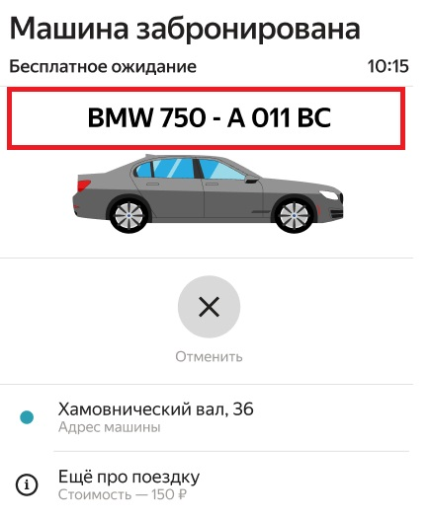 | 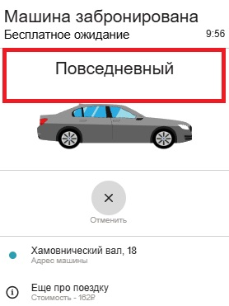
B24 | В блоке Адрес машины указан некорректный адрес | Критический | 1. Перейти на тестовый стенд 2. Ввести в поле Откуда "Хамовнический вал, 18" 3. Ввести в поле Куда "Усачева, 3" 4. Выбрать режим Свой 5. Выбрать вид транспорта Каршеринг 6. Нажать на кнопку Забронировать 7. Добавить Права 8. Добавить Способ оплаты 9. Нажать кнопку Забронировать | 1. Добавить Права 2. Добавить Способ оплаты 3. Нажать кнопку Забронировать | В блоке Адрес машины указан адрес местонахождения автомобиля | В блоке с Адресом машины указан адрес из поля Откуда. | Firefox 1920x1080
B25 | Нет разделителя между Адресом Машины и блоком Еще про поездку | Критический | 1. Перейти на тестовый стенд 2. Ввести в поле Откуда "Хамовнический вал, 18" 3. Ввести в поле Куда "Усачева, 3" 4. Выбрать режим Свой 5. Выбрать вид транспорта Каршеринг 6. Нажать на кнопку Забронировать 7. Добавить Права 8. Добавить Способ оплаты 9. Нажать кнопку Забронировать | 1. Добавить Права 2. Добавить Способ оплаты 3. Нажать кнопку Забронировать | Блоки разделены тонкой серой линией. | Нет разделителя между блоками. | Яндекс Браузер 800х600 Firefox 1920x1080 | 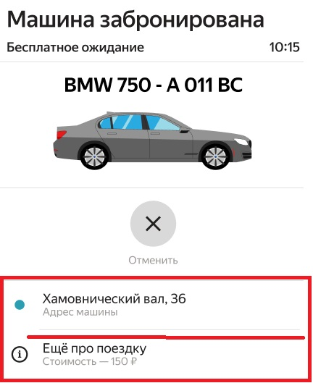 | 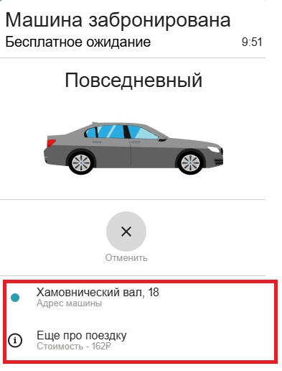
B26 | Не отменяется поездка при нажатии на кнопку Отменить | Блокирующий | 1. Перейти на тестовый стенд 2. Ввести в поле Откуда "Хамовнический вал, 18" 3. Ввести в поле Куда "Усачева, 3" 4. Выбрать режим Свой 5. Выбрать вид транспорта Каршеринг 6. Нажать на кнопку Забронировать 7. Добавить Права 8. Добавить Способ оплаты 9. Нажать кнопку Забронировать | 1. Добавить Права 2. Добавить Способ оплаты 3. Нажать кнопку Забронировать | При нажатии на кнопку Отменить бронирование отменяется. Пользователь возвращается на окно бронирования. | При нажатии на кнопку Отменить поездка не отменяется. | Яндекс Браузер 800х600 Firefox 1920x1080
B27 | В поле Код можно ввести значение вне диапазона | Желательный | 1. Перейти на тестовый стенд 2. Ввести в поле Откуда "Хамовнический вал, 18" 3. Ввести в поле Куда "Усачева, 3" 4. Выбрать режим Свой 5. Выбрать вид транспорта Каршеринг 6. Нажать на кнопку Забронировать 7. Нажать на поле Способ Оплаты 8. Нажать кнопку Добавить карту | Ввести в поле значение 00 | В поле можно вводить только значения из диапазона 01-99 включительно. | В поле можно ввести значение 00 | Firefox 1920x1080

